Inicio

Solicitudes de Cooperación Internacional tramitadas a traves de la Fiscalía

Series 2013 - 2022

 Solicitudes por Provincias
 Solicitudes por País de Origen
 Solicitudes por tipo de Delito
 Solicitudes por Canal de Transmisión
 Comparativa de procedencia de las Solicitudes

Solicitudes por Provincias
Solicitudes de Cooperación tramitadas a través de la Fiscalía
Series 2013 - 2021
Inicio

Solicitudes de Cooperacion Internacional por Provincias (OEIS Y Comisiones Rogatorias)

Evolución de las OEIS Años 2013 - 2022
OEIs | 2013 | 2014 | 2015 | 2016 | 2017 | 2018 | 2019 | 2020 | 2021 | 2022
A CORUÑA | 35 | 44 | 42 | 49 | 49 | 53 | 66 | 60 | 55 | 52
ÁLAVA | - | - | - | - | 26 | 20 | 15 | 14 | - | -
ALBACETE | - | - | - | - | - | - | - | 16 | 16 | 13
ALICANTE | 130 | 150 | 161 | 189 | 200 | 176 | 200 | 190 | 209 | 190
ALMERÍA | 51 | 45 | 65 | 70 | 87 | 59 | 64 | 97 | 93 | 87
ASTURIAS | - | 25 | - | - | 24 | 21 | 22 | 21 | 13 | 26
BADAJOZ | - | 20 | 26 | 41 | 26 | 52 | 32 | 27 | 35 | 27
BARCELONA | 305 | 247 | 361 | 746 | 683 | 380 | 324 | 386 | 345 | 412
BIZKAIA | 36 | 17 | 39 | 76 | 98 | 111 | 128 | 177 | 289 | 275
BURGOS | - | - | - | - | - | - | 14 | - | - | 13
CÁDIZ | - | 30 | 34 | 36 | 38 | 37 | 33 | 40 | 32 | 34
CANTABRIA | - | 15 | 25 | 32 | 32 | 66 | 94 | 27 | 21 | 86
CASTELLÓN | 29 | 58 | 44 | 37 | 45 | 37 | 32 | 30 | 29 | 41
CIUDAD REAL | - | - | - | - | - | - | - | - | - | 13
CÓRDOBA | - | - | - | - | - | - | 16 | 15 | 16 | -
GIPUZKOA | - | - | 27 | 33 | 103 | 27 | 26 | 20 | 25 | 43
GIRONA | 50 | 60 | 77 | 77 | 74 | 69 | 67 | 65 | 66 | 71
GRANADA | 25 | 21 | 36 | 49 | 32 | 32 | 32 | 50 | 43 | 41
GUADALAJARA | - | - | - | - | 23 | 18 | 11 | 16 | 26 | 24
HUELVA | 25 | 32 | 20 | 36 | 49 | 42 | 18 | 21 | 25 | 32
ILLES BALEARS | 74 | 122 | 114 | 92 | 111 | 153 | 92 | 134 | 114 | 121
JAEN | - | - | - | - | - | - | - | 13 | - | 14
LA RIOJA | - | - | - | - | 21 | 19 | 14 | 19 | - | 17
LAS PALMAS | 40 | 45 | 72 | 72 | 65 | 58 | 38 | 76 | 68 | 42
LEÓN | - | 17 | - | - | 23 | - | 14 | 11 | - | 13
LÉRIDA | - | 15 | 25 | - | 24 | 26 | 24 | 14 | 15 | -
MADRID | 367 | 487 | 687 | 858 | 893 | 640 | 765 | 1210 | 1252 | 1265
MÁLAGA | 164 | 168 | 254 | 334 | 380 | 294 | 295 | 310 | 357 | 406
MURCIA | 33 | 75 | 119 | 137 | 143 | 63 | 45 | 57 | 47 | 65
NAVARRA | - | 22 | - | 36 | 25 | 22 | 24 | 18 | 18 | 19
OURENSE | - | - | - | 44 | 43 | 15 | 18 | - | 24 | 23
PALENCIA | - | - | - | - | - | - | - | - | - | -
PONTEVEDRA | 27 | 39 | 61 | 61 | 66 | 53 | 70 | 67 | 81 | 76
SALAMANCA | - | 15 | - | - | 32 | 13 | - | - | 15 | 14
SEVILLA | 41 | 35 | 73 | 84 | 88 | 59 | 50 | 58 | 72 | 80
TARRAGONA | 49 | 49 | 64 | 64 | 84 | 55 | 44 | 35 | 36 | 59
TENERIFE | 44 | 39 | 33 | 39 | 48 | 41 | 34 | 46 | 53 | 47
TERUEL | - | - | - | - | - | - | - | - | - | 13
TOLEDO | - | 19 | 27 | 30 | 29 | 34 | 20 | 33 | 18 | 25
VALENCIA | 167 | 161 | 165 | 229 | 318 | 379 | 723 | 350 | 193 | 274
VALLADOLID | - | - | 24 | - | 22 | 19 | - | - | - | -
ZARAGOZA | 34 | 34 | 41 | 41 | 30 | 44 | 45 | 46 | 46 | 41
OTRAS PROVINCIAS CON MENOS DE 10 CR TRAMITADAS | 326 | 174 | 205 | 279 | 98 | 117 | 82 | 96 | 128 | 92
ANTICORRUPCIÓN | 29 | 22 | 24 | 27 | 39 | 42 | 33 | 23 | 17 | 16
ANTIDROGA | 110 | 130 | 238 | 263 | 292 | 353 | 326 | 364 | 319 | 426
AUDIENCIA NACIONAL | 115 | 51 | 119 | 172 | 112 | 52 | 87 | 84 | 110 | 167
UCIF | 54 | 112 | 464 | 576 | 728 | 276 | 209 | 216 | 283 | 900
Total | 2360 | 2595 | 3766 | 4909 | 5303 | 4027 | 4246 | 4552 | 4604 | 5695

Comisiones Rogatorias | 2021 | 2022 |  |  | OEIs y CRs | 2021 | 2022
A CORUÑA | 37 | 17 |  |  | A CORUÑA | 92 | 69
ÁLAVA | 36 | - |  |  | ÁLAVA | 36
ALBACETE | 20 | 6 |  |  | ALBACETE | 36 | 19
ALICANTE | 205 | 110 |  |  | ALICANTE | 414 | 300
ALMERÍA | 43 | 42 |  |  | ALMERÍA | 136 | 129
ASTURIAS | 23 | 14 |  |  | ASTURIAS | 36 | 40
BADAJOZ | 11 | 15 |  |  | BADAJOZ | 46 | 42
BARCELONA | 416 | 183 |  |  | BARCELONA | 761 | 595
BIZKAIA | 42 | 29 |  |  | BIZKAIA | 331 | 304
BURGOS | - | 5 |  |  | BURGOS |  | 18
CÁDIZ | 56 | 26 |  |  | CÁDIZ | 88 | 60
CANTABRIA | 40 | 11 |  |  | CANTABRIA | 61 | 97
CASTELLÓN | 58 | 13 |  |  | CASTELLÓN | 87 | 54
CIUDAD REAL | 28 | 2 |  |  | CIUDAD REAL | 28 | 15
CÓRDOBA | 20 | - |  |  | CÓRDOBA | 36
GIPUZKOA | 24 | 18 |  |  | GIPUZKOA | 49 | 61
GIRONA | 62 | 44 |  |  | GIRONA | 128 | 115
GRANADA | 44 | 19 |  |  | GRANADA | 87 | 60
GUADALAJARA | 29 | 3 |  |  | GUADALAJARA | 55 | 27
HUELVA | 70 | 16 |  |  | HUELVA | 95 | 48
ILLES BALEARS | 125 | 81 |  |  | ILLES BALEARS | 239 | 202
JAEN | - | 7 |  |  | JAEN |  | 21
LA RIOJA | 32 | 13 |  |  | LA RIOJA | 32 | 30
LAS PALMAS | 65 | 38 |  |  | LAS PALMAS | 133 | 80
LEÓN | - | 7 |  |  | LEÓN |  | 20
LÉRIDA | - | - |  |  | LÉRIDA
MADRID | 697 | 322 |  |  | MADRID | 1949 | 1587
MÁLAGA | 360 | 135 |  |  | MÁLAGA | 717 | 541
MURCIA | 155 | 53 |  |  | MURCIA | 202 | 118
NAVARRA | 14 | 11 |  |  | NAVARRA | 32 | 30
OURENSE | 69 | 19 |  |  | OURENSE | 93 | 42
PALENCIA |  | - |  |  | PALENCIA
PONTEVEDRA | 84 | 37 |  |  | PONTEVEDRA | 165 | 113
SALAMANCA | 18 | 25 |  |  | SALAMANCA | 33 | 39
SEVILLA | 173 | 37 |  |  | SEVILLA | 245 | 117
TARRAGONA | 45 | 27 |  |  | TARRAGONA | 81 | 86
TENERIFE | 41 | 30 |  |  | TENERIFE | 94 | 77
TERUEL |  | 3 |  |  | TERUEL |  | 16
TOLEDO | 23 | 11 |  |  | TOLEDO | 41 | 36
VALENCIA | 168 | 101 |  |  | VALENCIA | 361 | 375
VALLADOLID |  | - |  |  | VALLADOLID
ZARAGOZA | 41 | 15 |  |  | ZARAGOZA | 87 | 56
OTRAS PROVINCIAS CON MENOS DE 10 CR TRAMITADAS | 101 | 62 |  |  | OTRAS PROVINCIAS CON MENOS DE 10 CR TRAMITADAS | 229 | 154
ANTICORRUPCIÓN | 23 | 20 |  |  | ANTICORRUPCIÓN | 40 | 36
ANTIDROGA | 114 | 136 |  |  | ANTIDROGA | 433 | 562
AUDIENCIA NACIONAL | 57 | 31 |  |  | AUDIENCIA NACIONAL | 167 | 198
UCIF | 225 | 436 |  |  | UCIF | 508 | 1336
Total | 3894 | 2230 |  |  | Total | 8483 | 7925

Solicitud por país de origen
Solicitudes de Cooperación tramitadas a través de la Fiscalía
Series 2015 - 2022
Inicio

Solicitudes de Cooperación Internacional por país de origen (OEIs/ Comisiones Rogatorias)

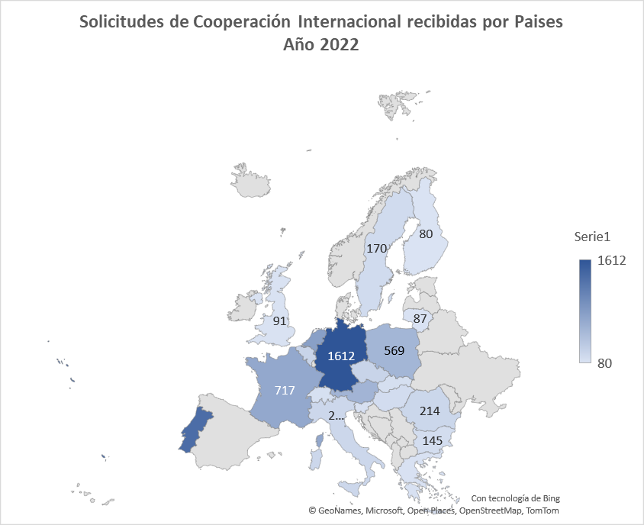
Solicitudes | 2015 | 2016 | 2017 | 2018 | 2019 | 2020 | 2021 | 2022
Alemania | 1024 | 1467 | 1388 | 1485 | 1718 | 1955 | 2021 | 1612
Argentina | 20 | 36 | 38 | 40 | 64 | - | - | -
Austria | 190 | 323 | 334 | 527 | 703 | 711 | 672 | 583
Bélgica | 84 | 120 | 133 | 161 | 245 | 171 | 201 | 245
Bulgaria | 68 | 50 | 89 | 110 | 121 | 116 | 130 | 145
Colombia | - | - | 61 | 42 | - | - | - | -
Dinamarca | 20 | 35 | 41 | 57 | - | - | - | -
Eslovaquia | 46 | 39 | 72 | 47 | 71 | 98 | 123 | 125
eslovenia | 29 | - | - | - | 83 | 85 | 93 | 108
Finlandia | - | - | - | - | 122 | 62 | 66 | 80
Francia | 321 | 339 | 416 | 493 | 648 | 547 | 648 | 717
Grecia | 28 | 38 | 39 | 44 | 67 | 53 | 64 | 98
Hungría | 29 | 62 | 68 | 76 | 97 | 106 | 134 | 152
Italia | 60 | 87 | 93 | 152 | 253 | 226 | 224 | 207
Lituania | 21 | - | - | - | - | 63 | 71 | 87
Paises Bajos | 323 | 348 | 547 | 861 | 809 | 633 | 680 | 808
Polonia | 199 | 268 | 284 | 216 | 410 | 413 | 508 | 569
Portugal | 429 | 552 | 533 | 672 | 988 | 946 | 1126 | 1350
Reino Unido | 102 | 131 | 101 | 121 | 192 | 140 | 110 | 91
República Checa | 53 | 77 | 125 | 107 | 171 | 160 | 196 | 243
Rumania | 116 | 131 | 144 | 145 | 286 | 251 | 230 | 214
Suecia | 28 | - | 43 | 63 | 109 | 143 | 178 | 170
Suiza | 66 | 96 | 77 | 99 | 134 | 149 | 117 | 117
Otros | 283 | 440 | 611 | 588 | 704 | 538 | 619 | 783

Solicitudes por tipo de Delito
Solicitudes de Cooperación Internacional tramitadas por la Fiscalía.
Series 2018-2022

Inicio

Evolución de las solicitudes por tipo de delito Años 2018 - 2022
 | 2018 | 2019 | 2020 | 2021 | 2022
Blanqueo de Capitales | 322 | 496 | 501 | 519 | 592
Delitos contra la seguridad del tráfico | 502 | 490 | 360 | 487 | 590
Resto de Delitos | 0 | 2254 | 875 | 963 | 1153
Falsedades | 270 | 137 | 197 | 176 | 174
Defraudación Tributaria | 103 | 157 | 226 | 216 | 0
Estafa | 2321 | 3110 | 3382 | 3905 | 4027
Tráfico de Personas |  |  |  |  | 96
Contra el Patrimonio | 348 | 836 | 845 | 667 | 583
Delitos sin especificar | 0 | 816 | 583 | 423 | 496
Infracciones Administrativa | 0 | 452 | 430 | 424 | 526
Tráfico de Drogas | 673 | 1064 | 979 | 1098 | 1079
Homicidio / Asesinato | 128 | 150 | 171 | 188 | 172

Solicitudes por tipo de Delito

Tipo de Delito | 2018 | 2019 | 2020 | 2021 | 2022
Blanqueo de Capitales | 322 | 496 | 501 | 519 | 592
Delitos contra la seguridad del tráfico | 502 | 490 | 360 | 487 | 590
Resto de Delitos | - | 2254 | 875 | 963 | 1153
Falsedades | 270 | 137 | 197 | 176 | 174
Solicitudes por tipo de delito 2022
Defraudación Tributaria | 103 | 157 | 226 | 216 | -
Estafa | 2321 | 3110 | 3382 | 3905 | 4027
Tráfico de Personas |  |  |  |  | 96
Contra el Patrimonio | 348 | 836 | 845 | 667 | 583
Delitos sin especificar | - | 816 | 583 | 423 | 496
Infracciones Administrativa | - | 452 | 430 | 424 | 526
Tráfico de Drogas | 673 | 1064 | 979 | 1098 | 1079
Homicidio / Asesinato | 128 | 150 | 171 | 188 | 172

Solic por canal de transmisión
Solicitudes de Cooperación Internacional tramitadas por la Fiscalía.
Series 2018-2022

Inicio

Evolución de las Solicitudes por Canal de Transmisión 2018 - 2022

Canal de transmisión de las Solicitudes

Canal de Transmisión | 2018 | 2019 | 2020 | 2021 | 2022
Autoridad Central (Mº de Justicia) | 353 | 302 | 192 | 239 | 393
Comuncación Directa | 3424 | 4610 | 5341 | 5663 | 5588
Eurojust | 117 | 154 | 214 | 311 | 343
IberRed | 10 | 8 | 7 | 6 | 10
Magistrados de Enlace | 83 | 80 | 74 | 51 | 46
Por Canal de Transmisión 2022
Red Judicial Europea | 102 | 189 | 189 | 147 | 172
Otros, Interporl… | 590 | 632 | 405 | 287 | 365

Comparativa procede solicitudes
Solicitudes de Cooperación Internacional tramitadas por la Fiscalía.
Series 2017-2022
Inicio

Comparativa procedencia Solicitudes 2017 - 2022

Comparativa procedencia solicitudes

Comparativa | 2017 | 2018 | 2019 | 2020 | 2021 | 2022
Unión Europea | 7291 | 5819 | 4708 | 7039 | 7423 | 8172
Países Iberoamérica | 266 | 225 | 267 | 173 | 196 | 266
Otros | 766 | 338 | 262 | 534 | 864 | 464

Comparativa 2022

